圖表索引
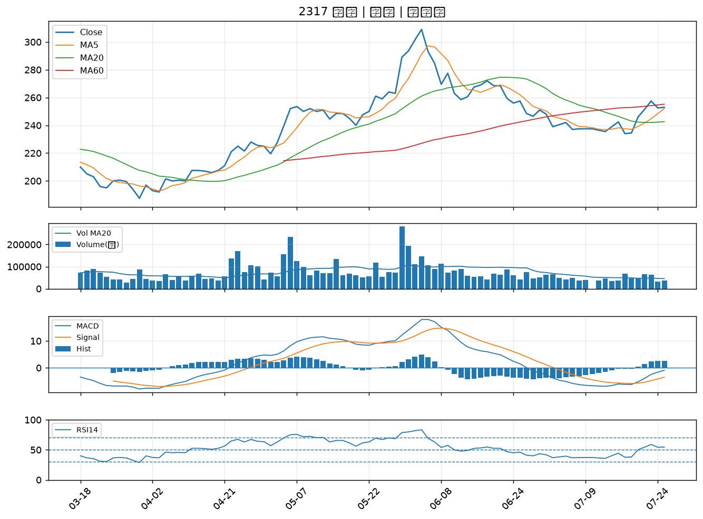
股票代號 | 股票名稱 | 市場 | 買進觀察分級 | 主力突破分數 | 圖表路徑
2834 | 臺企銀 | 上市 | A級 | 4 | output/charts/20260727/2834_臺企銀.png
2812 | 台中銀 | 上市 | A級 | 4 | output/charts/20260727/2812_台中銀.png
2006 | 東和鋼鐵 | 上市 | A級 | 4 | output/charts/20260727/2006_東和鋼鐵.png
6214 | 精誠 | 上市 | A級 | 4 | output/charts/20260727/6214_精誠.png
5880 | 合庫金 | 上市 | A級 | 3 | output/charts/20260727/5880_合庫金.png
5876 | 上海商銀 | 上市 | B級 | 5 | output/charts/20260727/5876_上海商銀.png
3669 | 圓展 | 上市 | B級 | 5 | output/charts/20260727/3669_圓展.png
8111 | 立碁 | 上櫃 | B級 | 4 | output/charts/20260727/8111_立碁.png
2332 | 友訊 | 上市 | B級 | 2 | output/charts/20260727/2332_友訊.png
2892 | 第一金 | 上市 | B級 | 2 | output/charts/20260727/2892_第一金.png
1101 | 台泥 | 上市 | B級 | 2 | output/charts/20260727/1101_台泥.png
2886 | 兆豐金 | 上市 | B級 | 2 | output/charts/20260727/2886_兆豐金.png
5388 | 中磊 | 上市 | B級 | 2 | output/charts/20260727/5388_中磊.png
2836 | 高雄銀 | 上市 | B級 | 2 | output/charts/20260727/2836_高雄銀.png
5227 | 立凱-KY | 上櫃 | B級 | 2 | output/charts/20260727/5227_立凱-KY.png
2884 | 玉山金 | 上市 | B級 | 2 | output/charts/20260727/2884_玉山金.png
2880 | 華南金 | 上市 | B級 | 2 | output/charts/20260727/2880_華南金.png
8271 | 宇瞻 | 上市 | B級 | 2 | output/charts/20260727/8271_宇瞻.png
4566 | 時碩工業 | 上市 | B級 | 2 | output/charts/20260727/4566_時碩工業.png
8050 | 廣積 | 上櫃 | B級 | 1 | output/charts/20260727/8050_廣積.png
2881 | 富邦金 | 上市 | B級 | 1 | output/charts/20260727/2881_富邦金.png
4904 | 遠傳 | 上市 | B級 | 1 | output/charts/20260727/4904_遠傳.png
2646 | 星宇航空 | 上市 | B級 | 1 | output/charts/20260727/2646_星宇航空.png
3231 | 緯創 | 上市 | B級 | 1 | output/charts/20260727/3231_緯創.png
2425 | 承啟 | 上市 | B級 | 1 | output/charts/20260727/2425_承啟.png
2801 | 彰銀 | 上市 | B級 | 0 | output/charts/20260727/2801_彰銀.png
2027 | 大成鋼 | 上市 | B級 | 0 | output/charts/20260727/2027_大成鋼.png
6547 | 高端疫苗 | 上櫃 | B級 | 0 | output/charts/20260727/6547_高端疫苗.png
2324 | 仁寶 | 上市 | B級 | 0 | output/charts/20260727/2324_仁寶.png
2317 | 鴻海 | 上市 | B級 | 0 | output/charts/20260727/2317_鴻海.png

2834 臺企銀｜A級
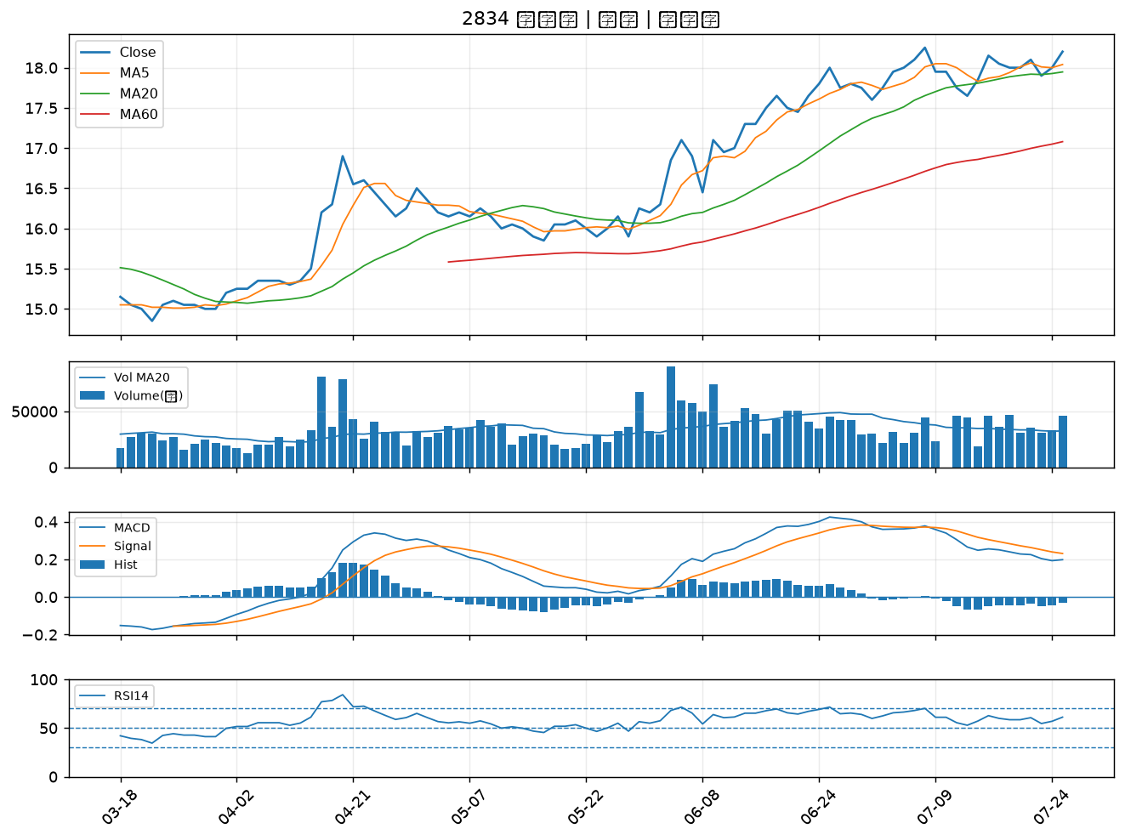

2812 台中銀｜A級
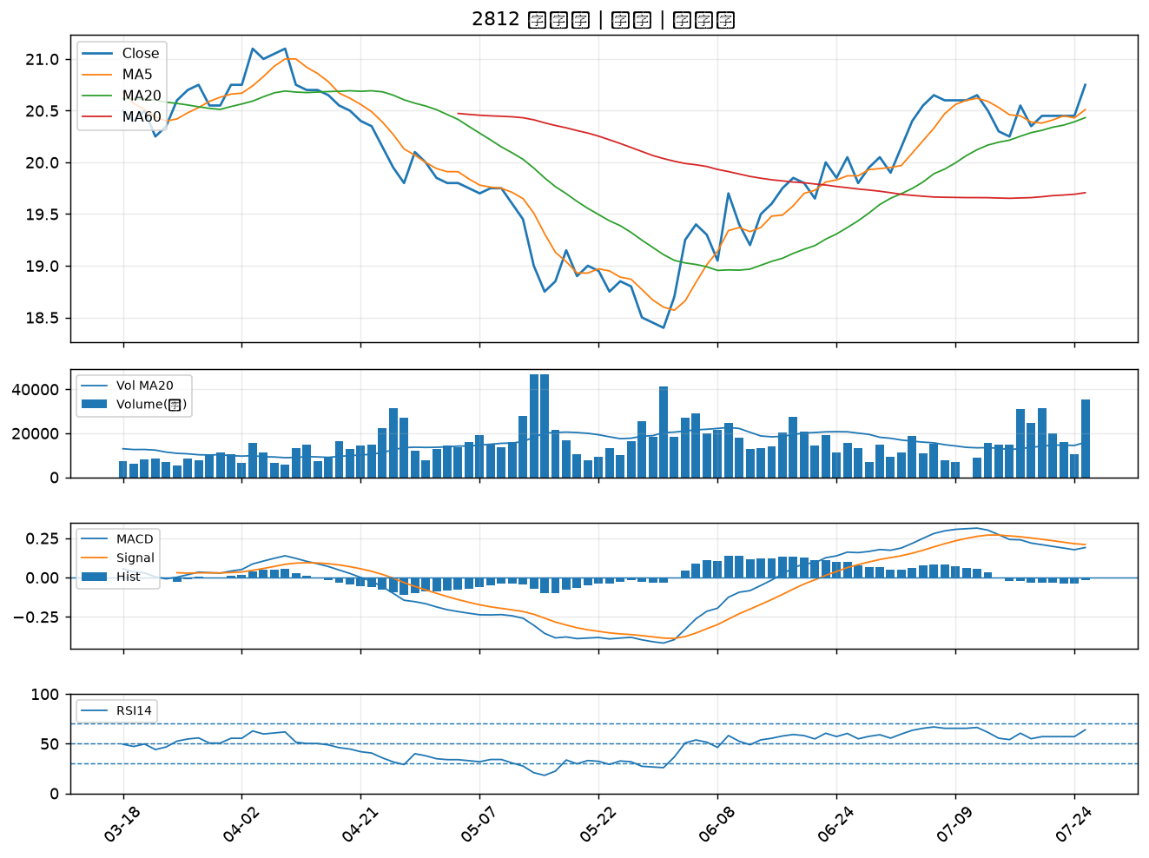

2006 東和鋼鐵｜A級
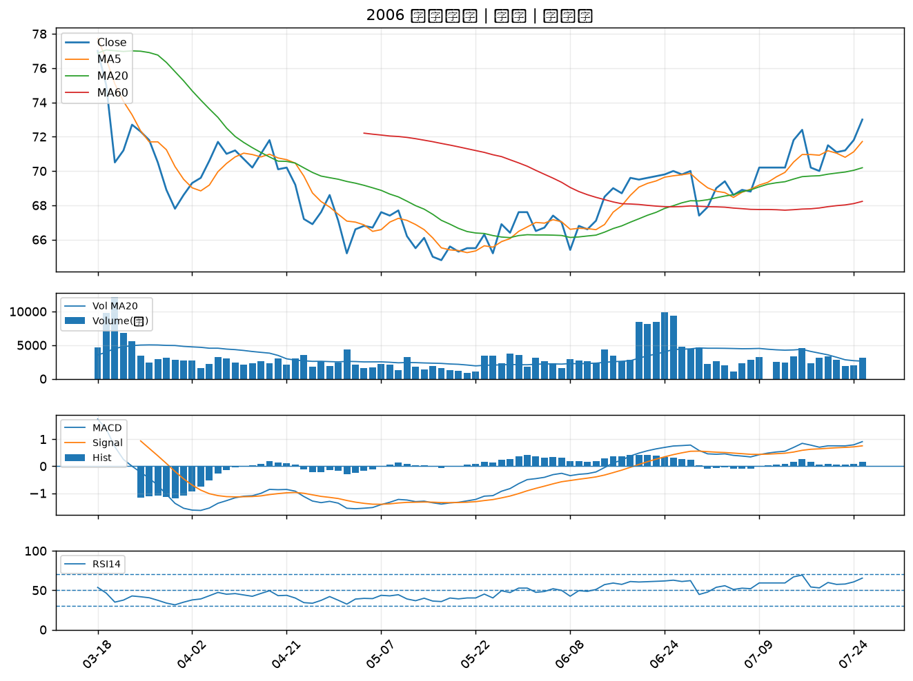

6214 精誠｜A級
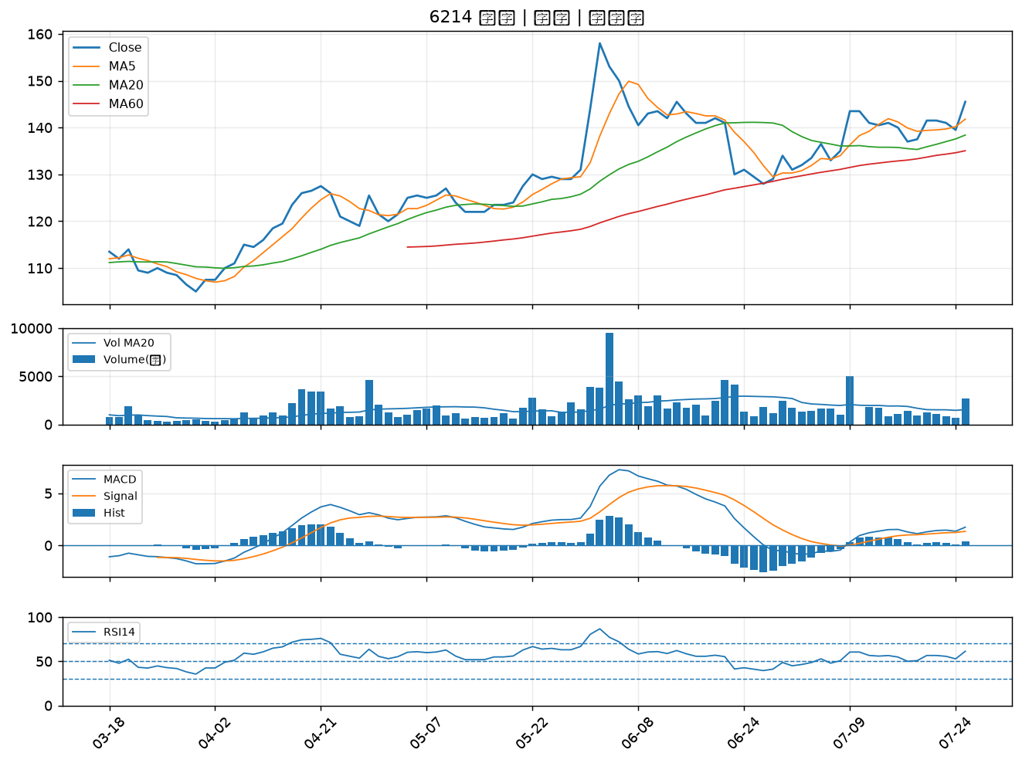

5880 合庫金｜A級
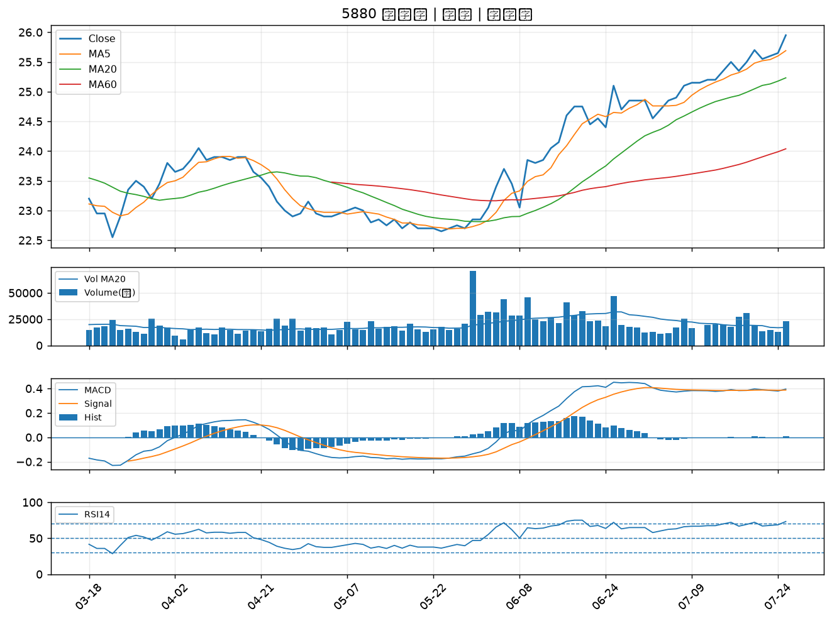

5876 上海商銀｜B級
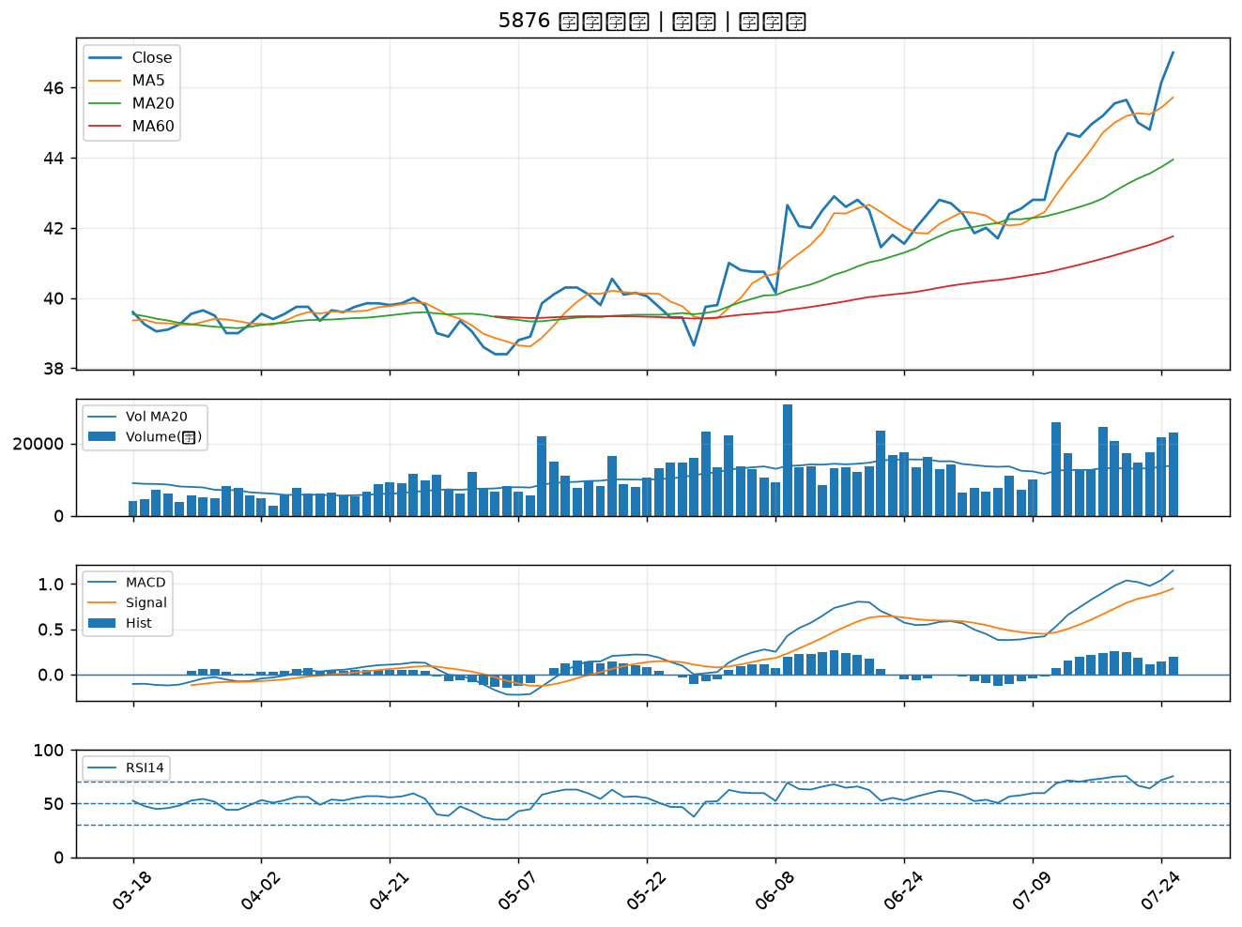

3669 圓展｜B級
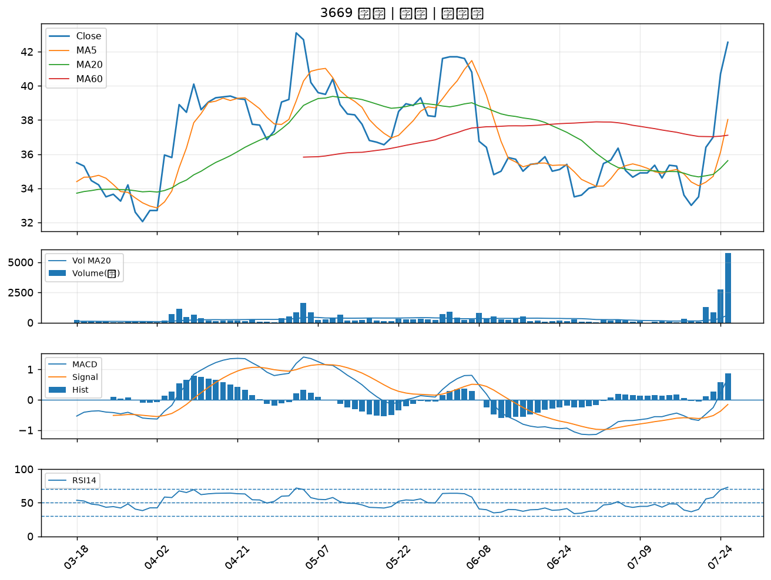

8111 立碁｜B級
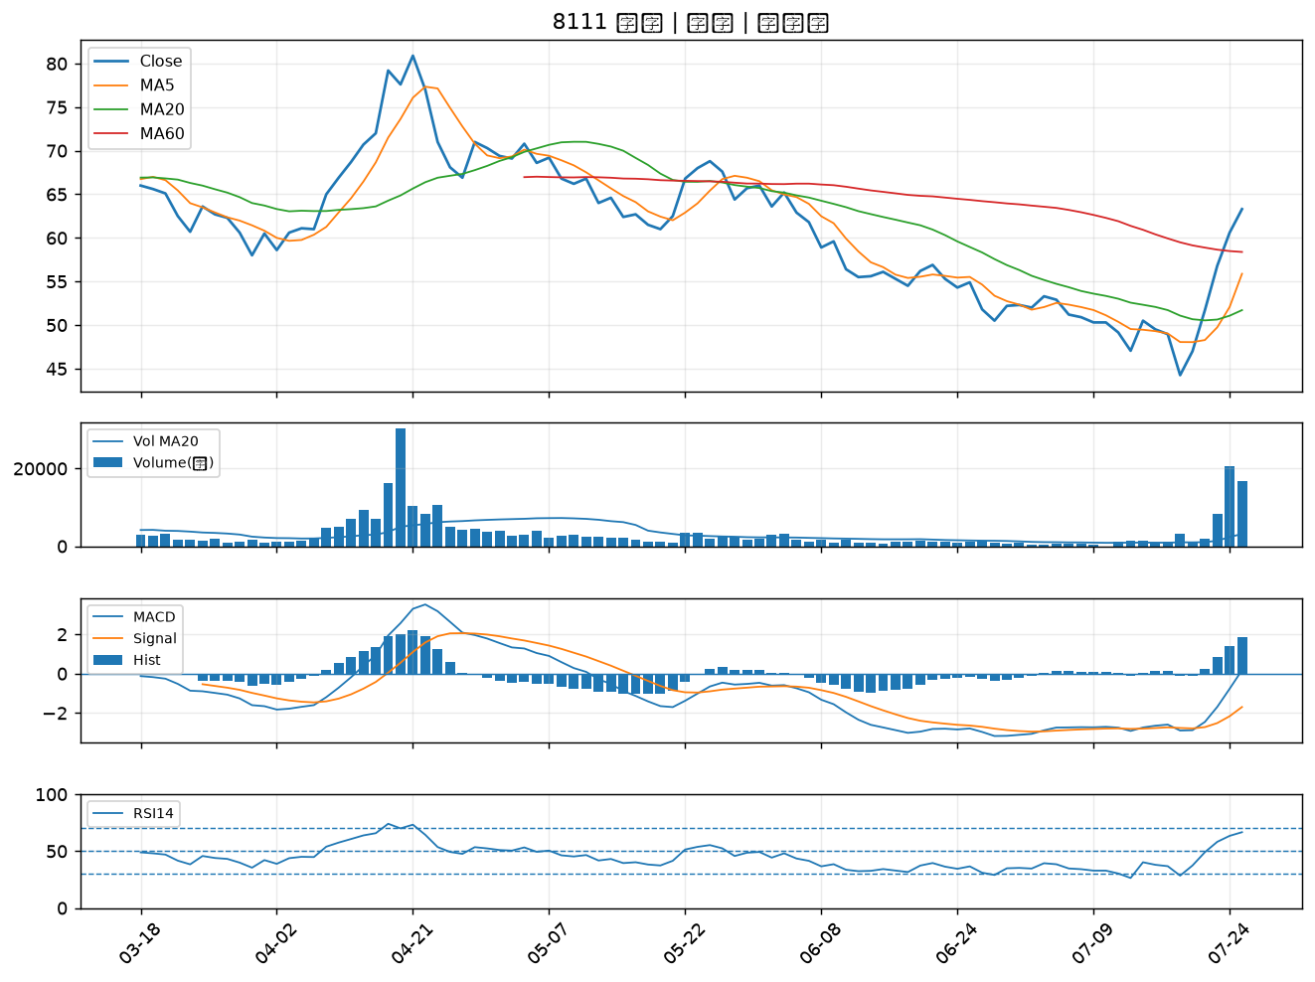

2332 友訊｜B級
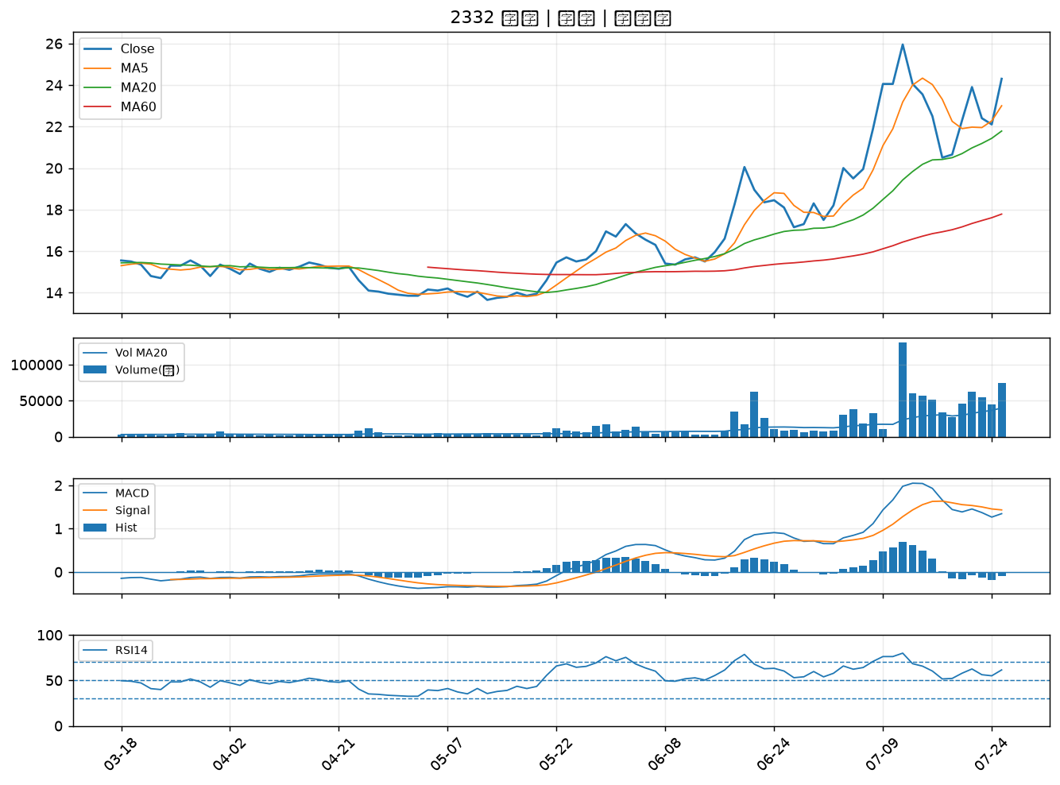

2892 第一金｜B級
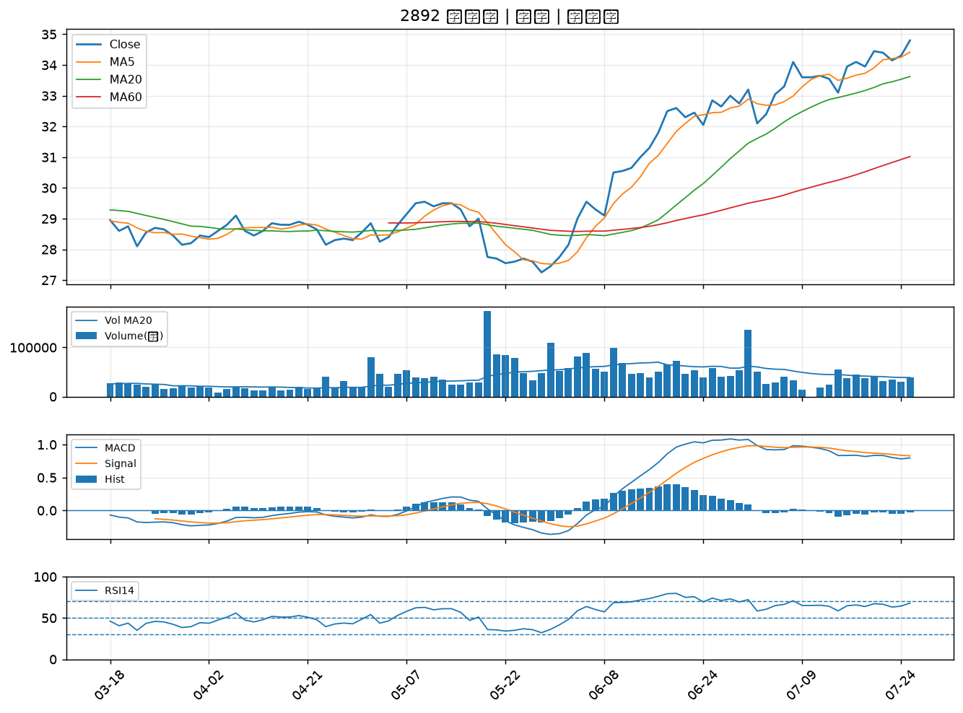

1101 台泥｜B級
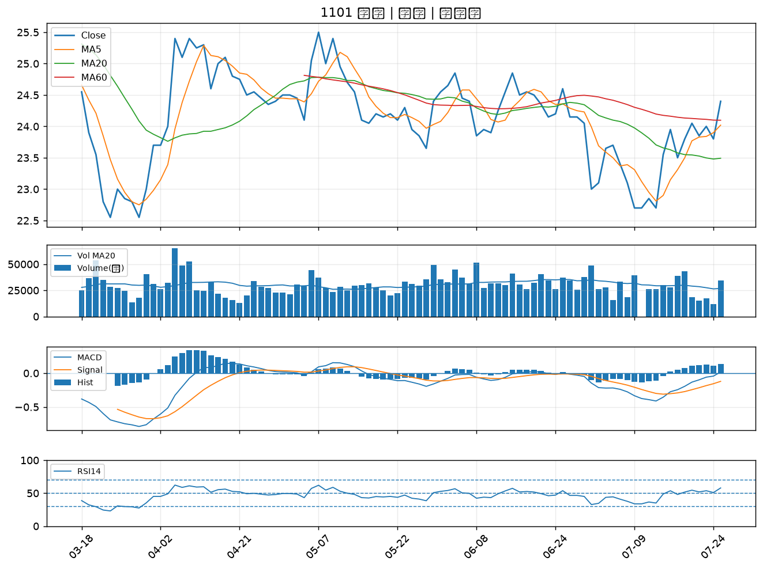

2886 兆豐金｜B級
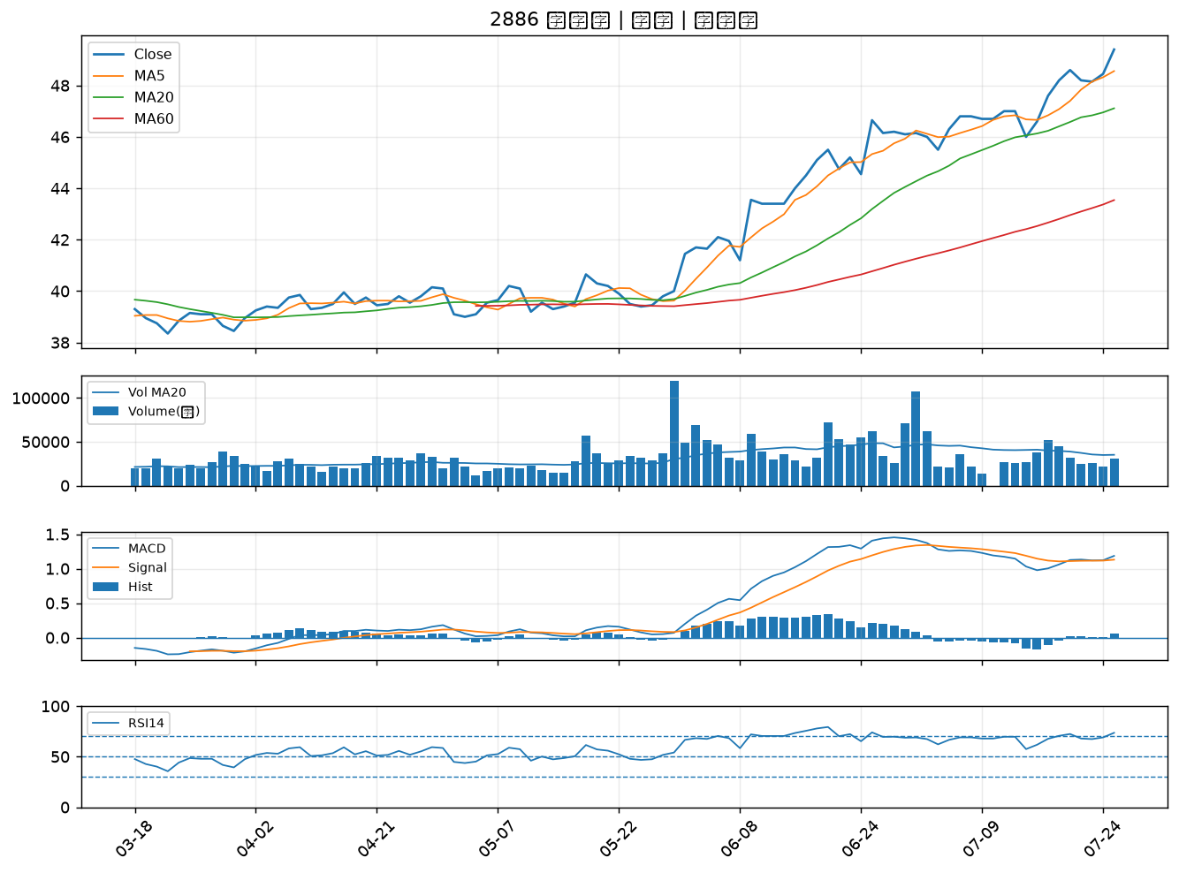

5388 中磊｜B級
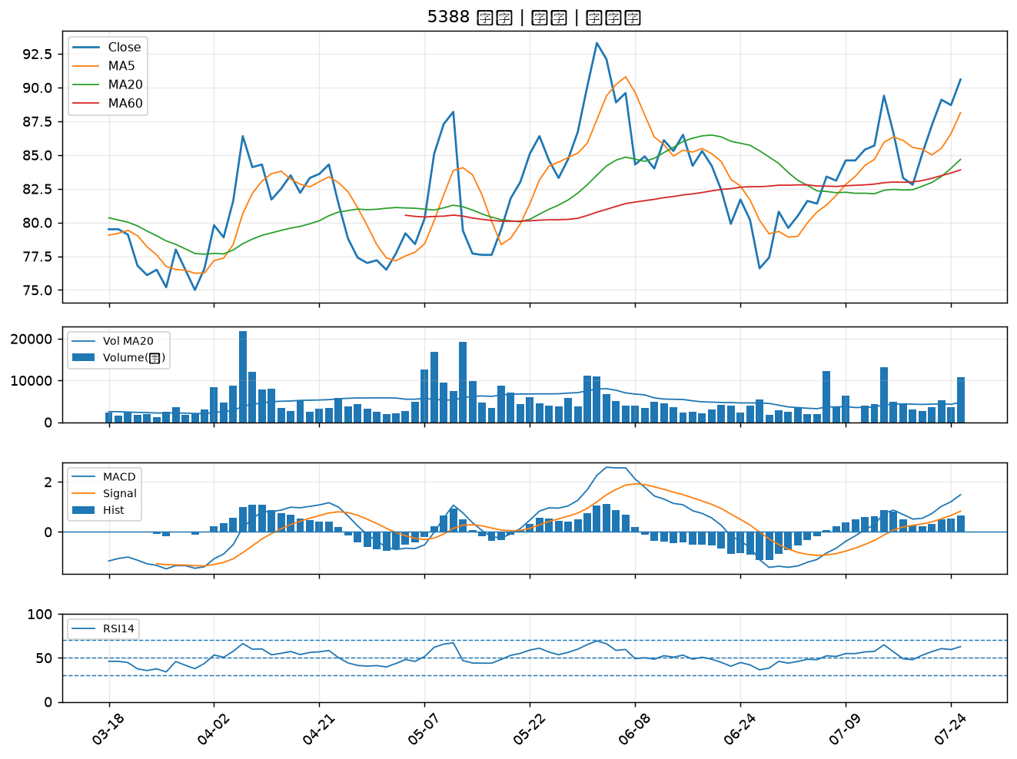

2836 高雄銀｜B級
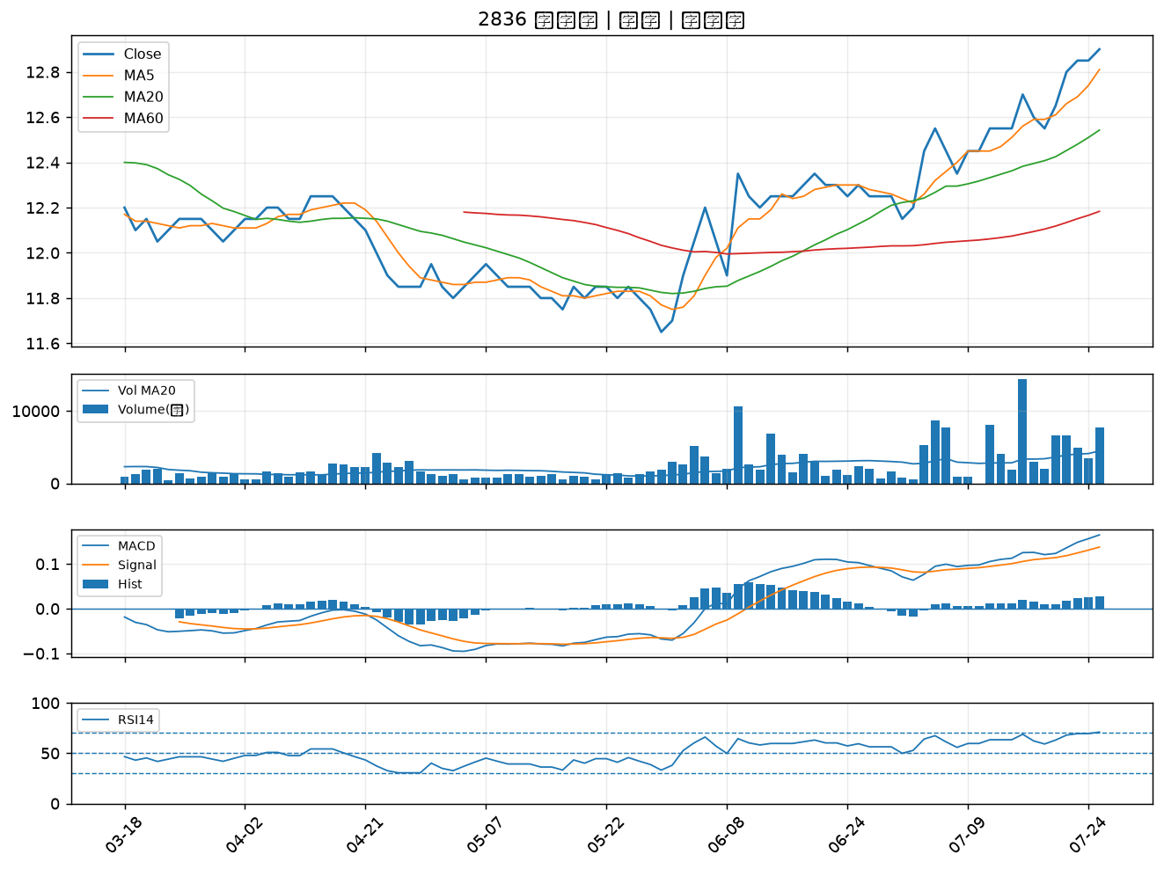

5227 立凱-KY｜B級
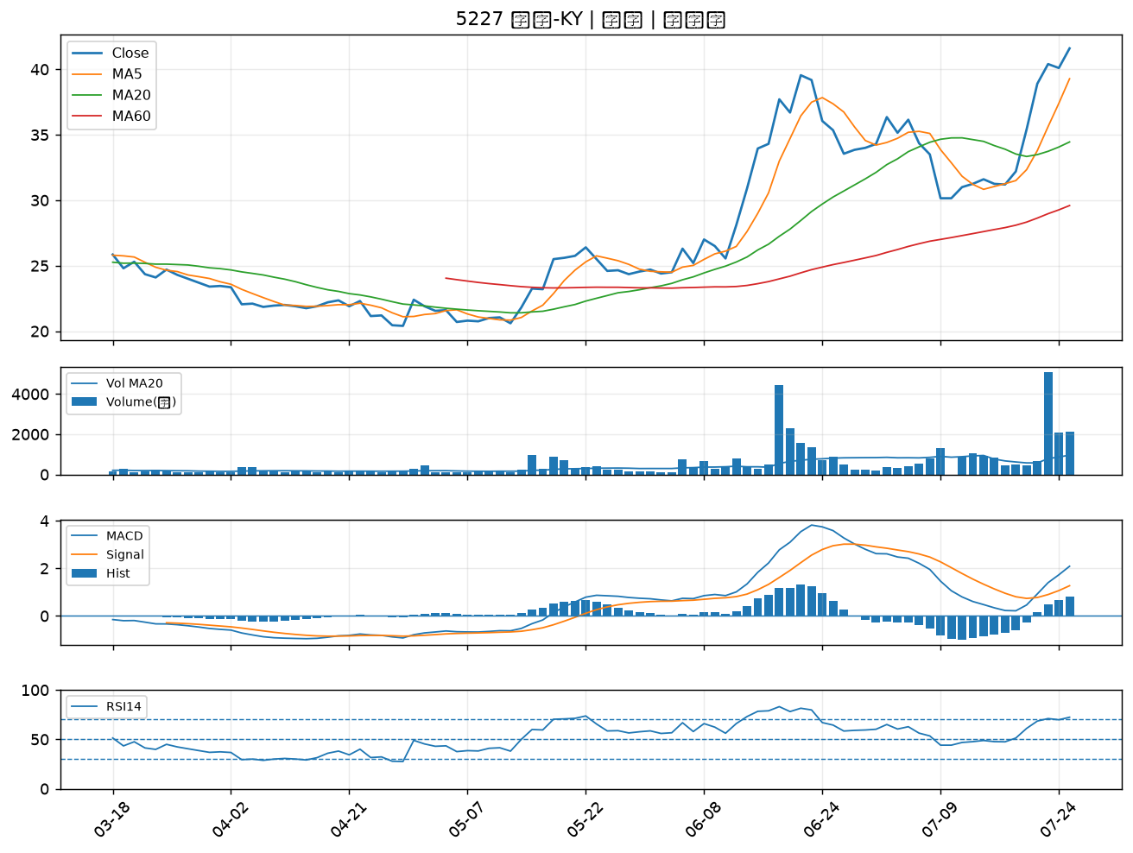

2884 玉山金｜B級
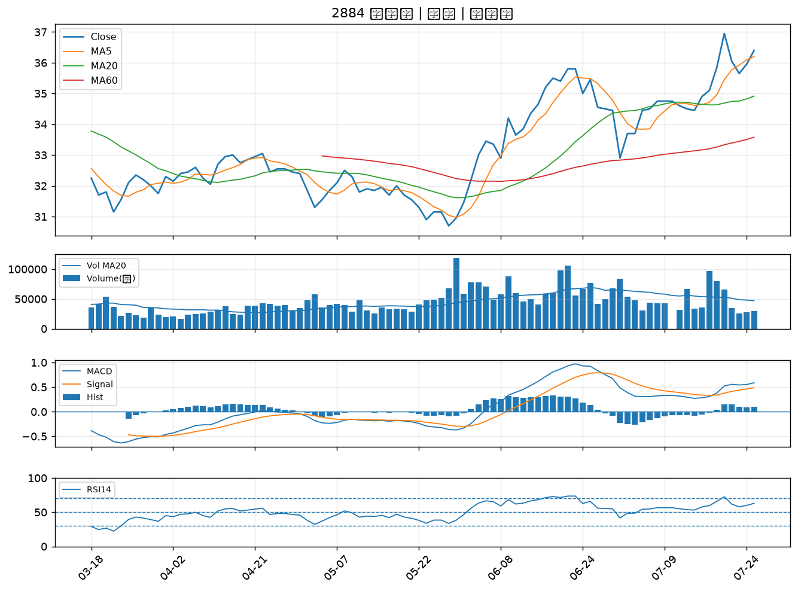

2880 華南金｜B級
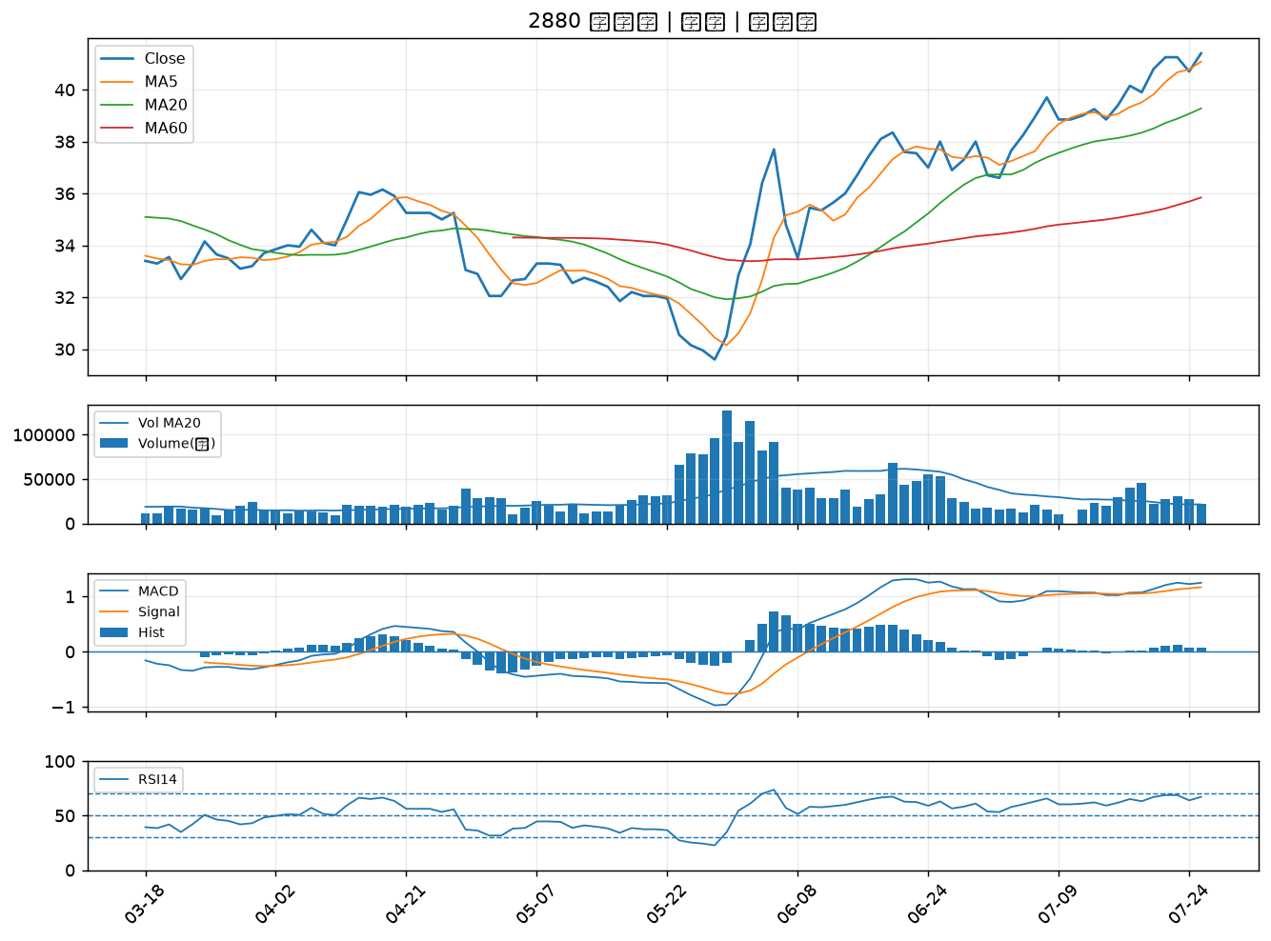

8271 宇瞻｜B級
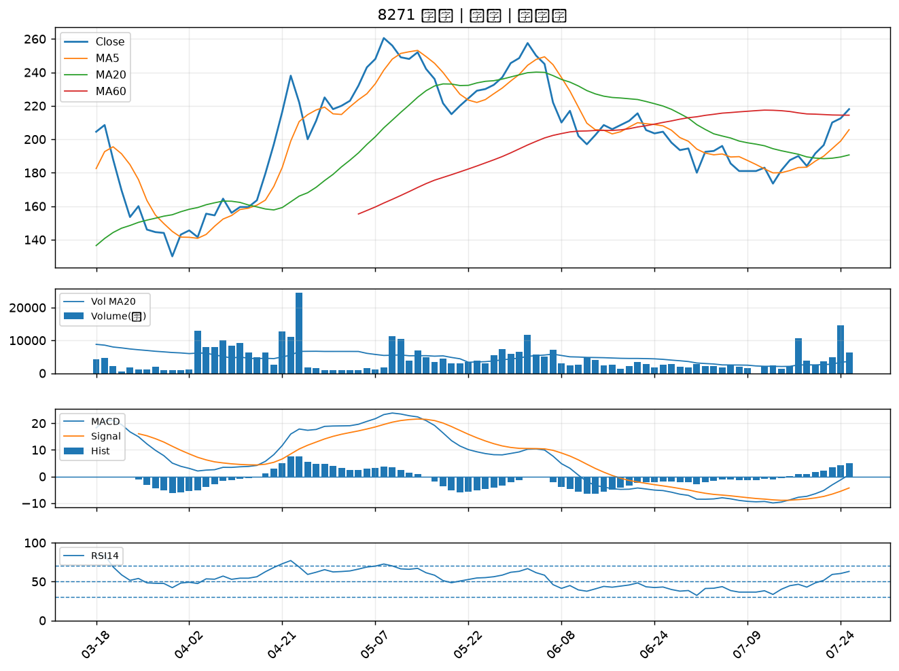

4566 時碩工業｜B級
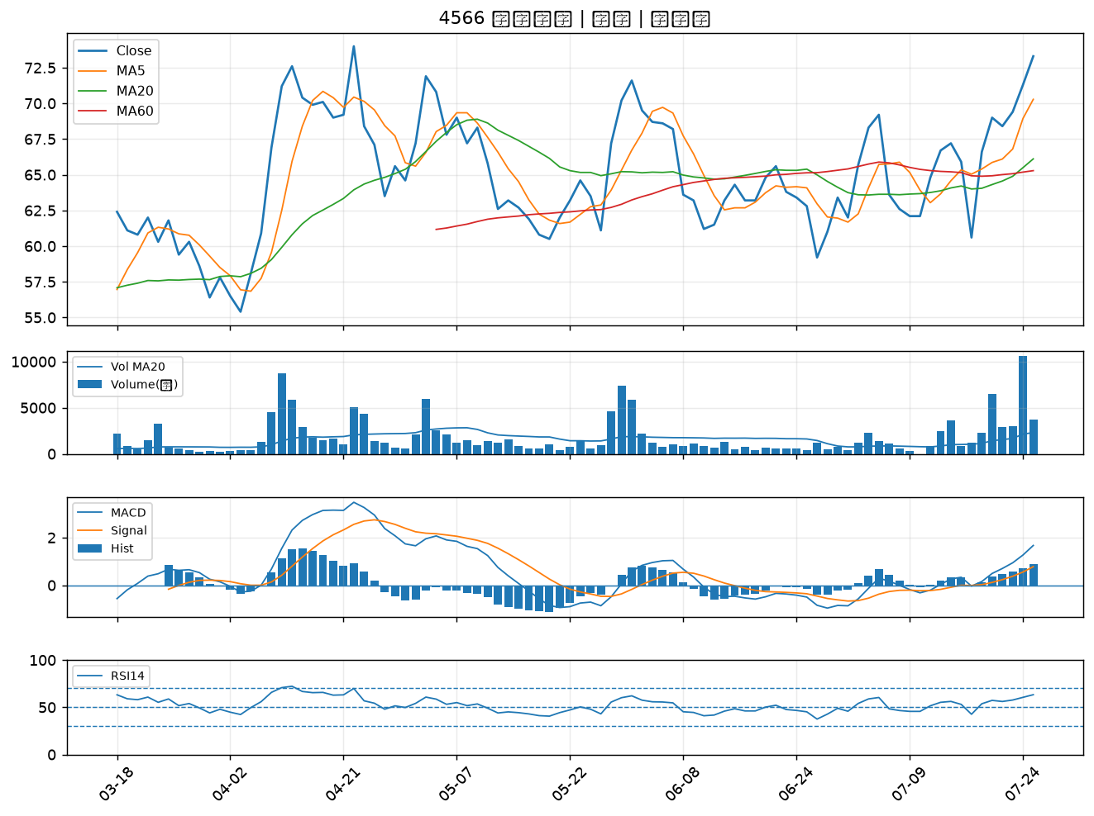

8050 廣積｜B級
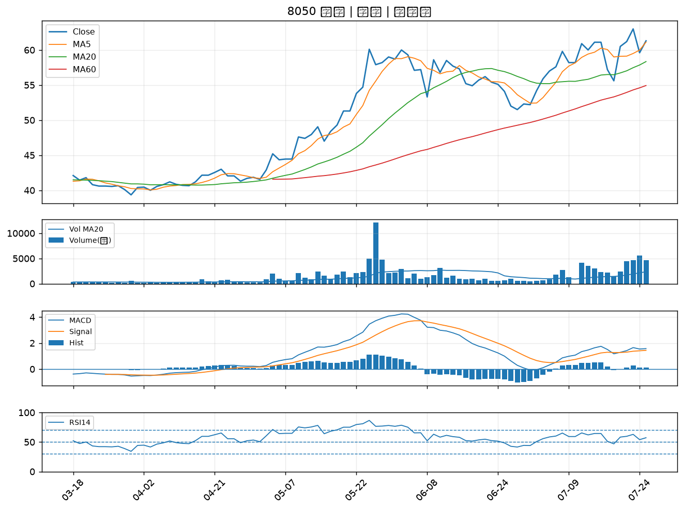

2881 富邦金｜B級
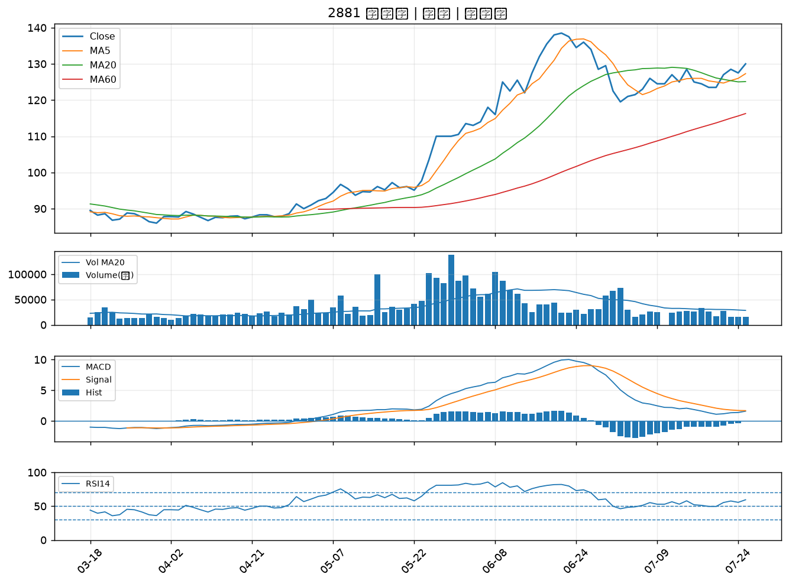

4904 遠傳｜B級
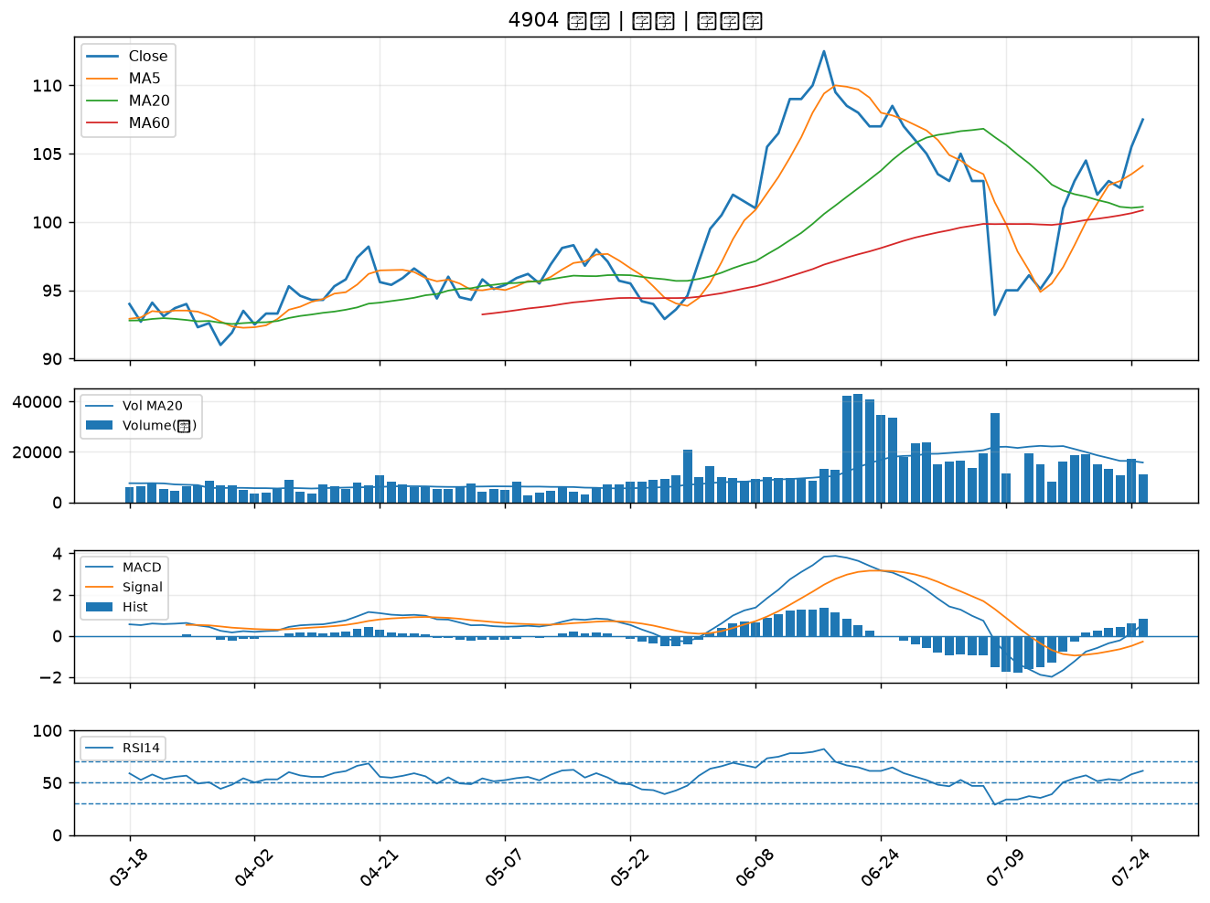

2646 星宇航空｜B級
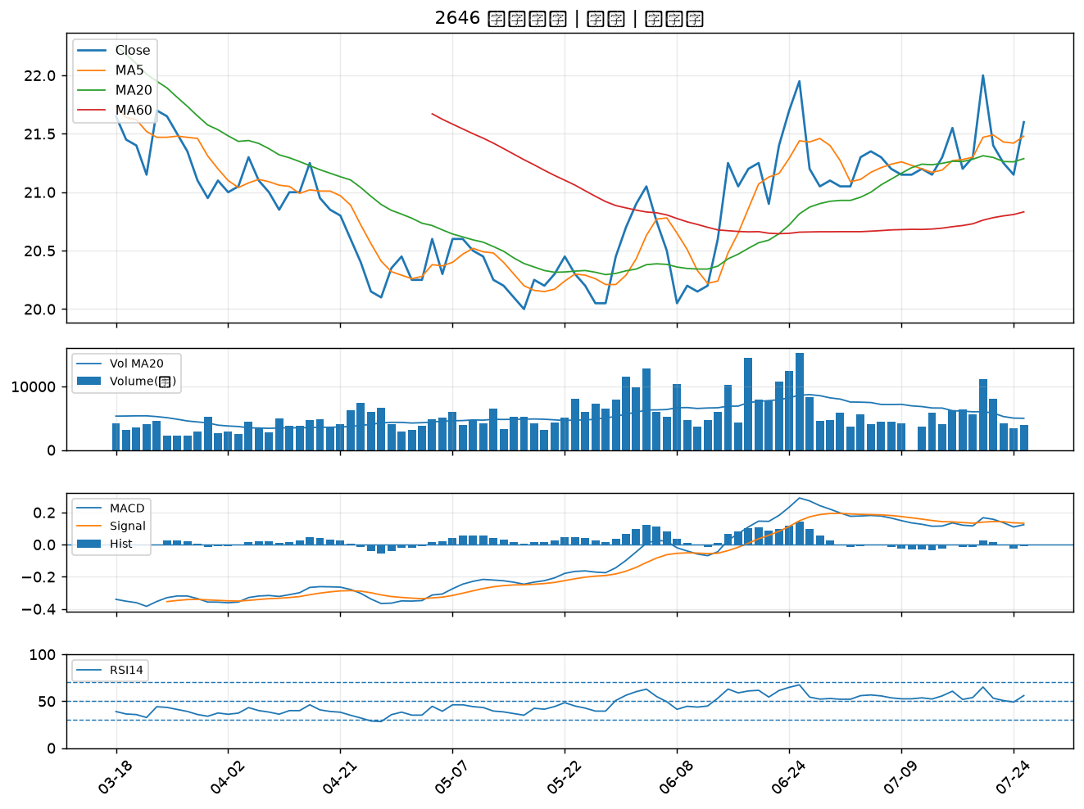

3231 緯創｜B級
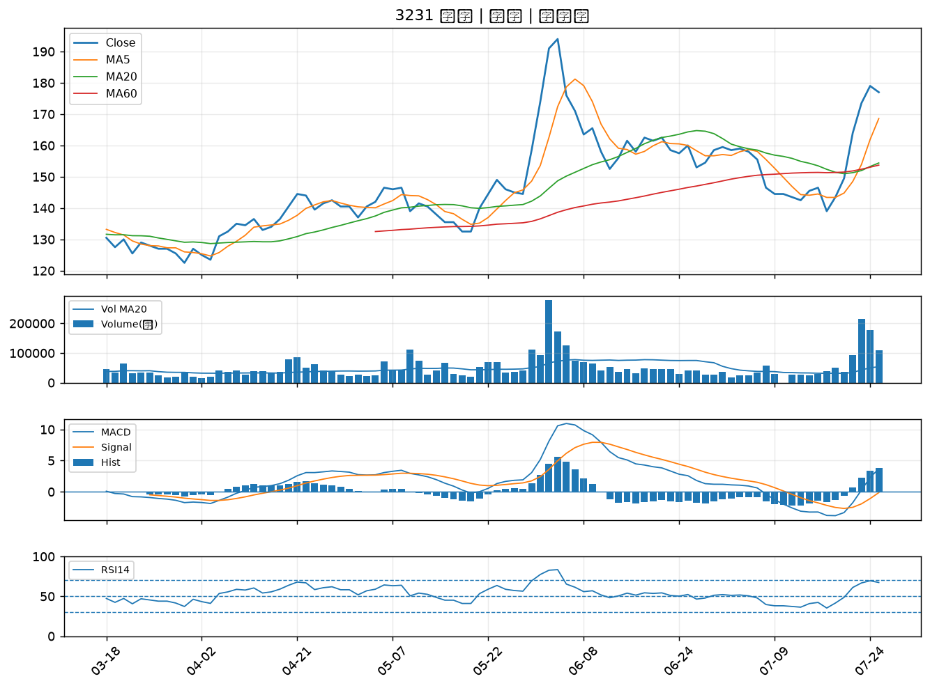

2425 承啟｜B級
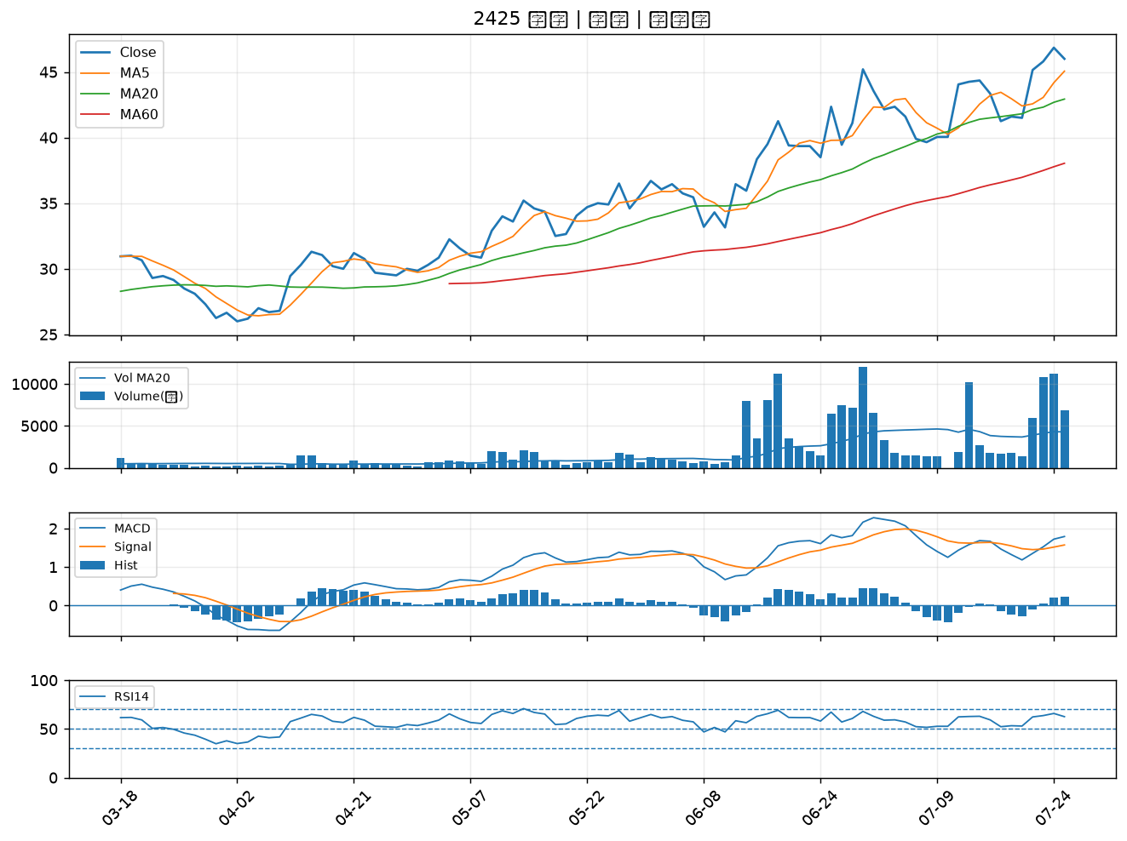

2801 彰銀｜B級
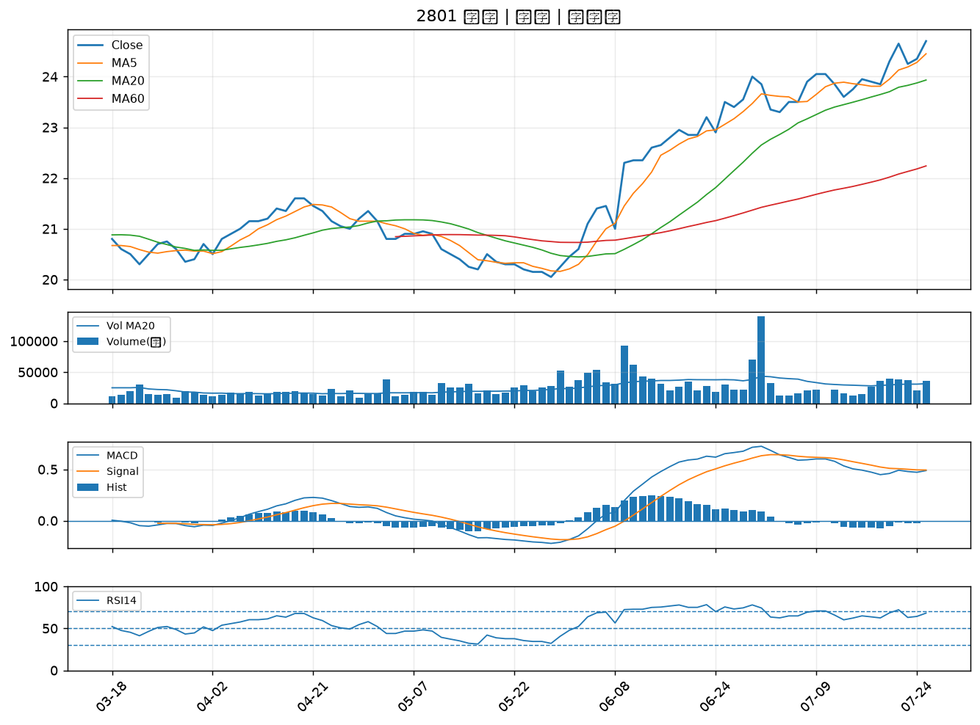

2027 大成鋼｜B級
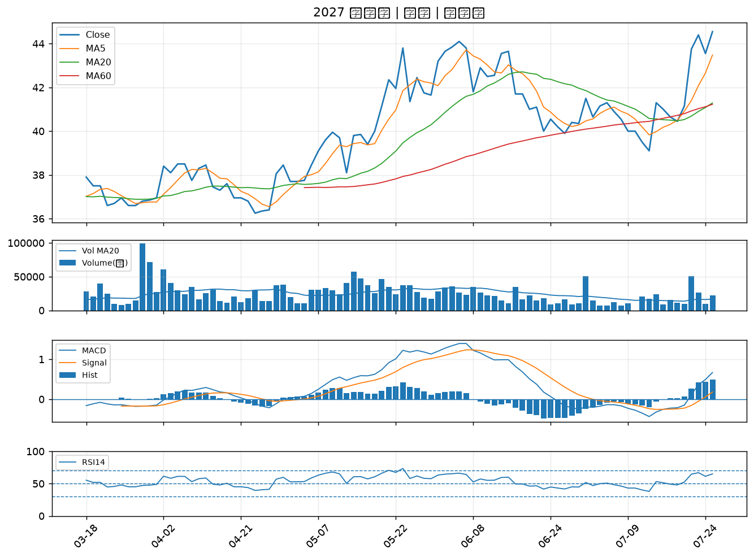

6547 高端疫苗｜B級
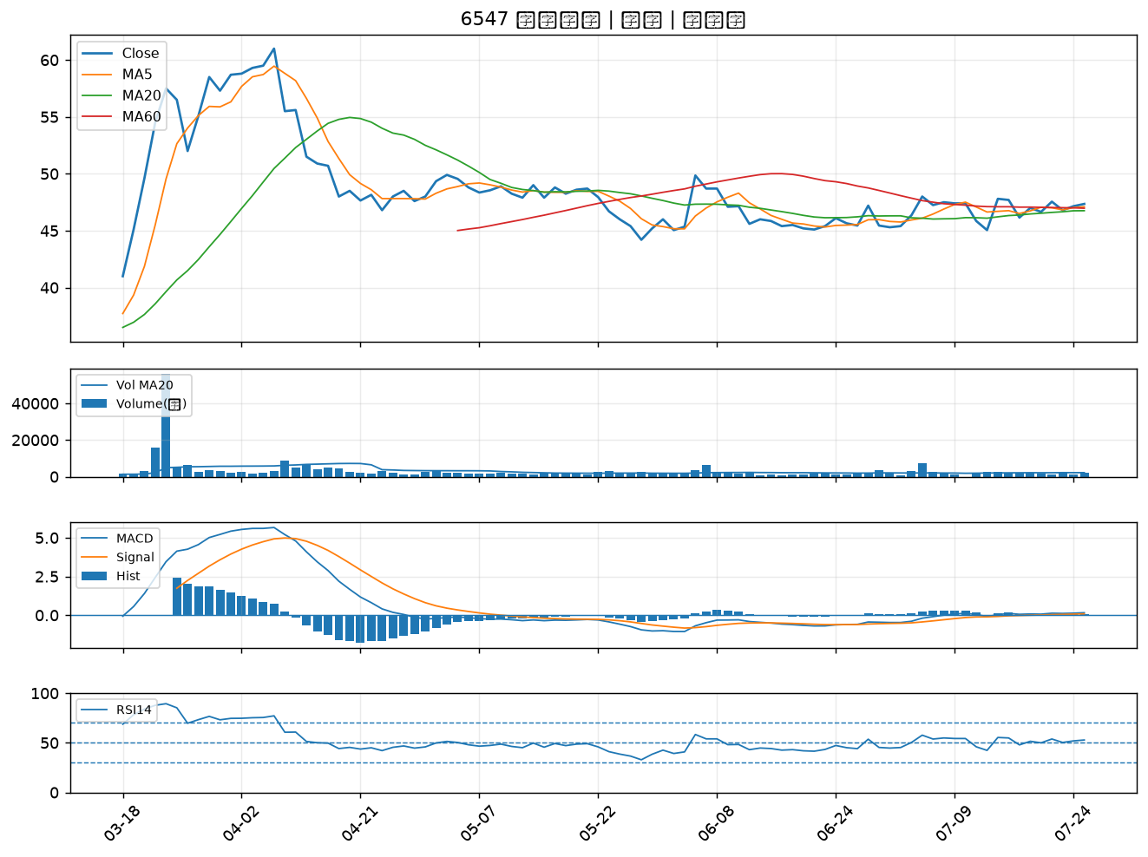

2324 仁寶｜B級
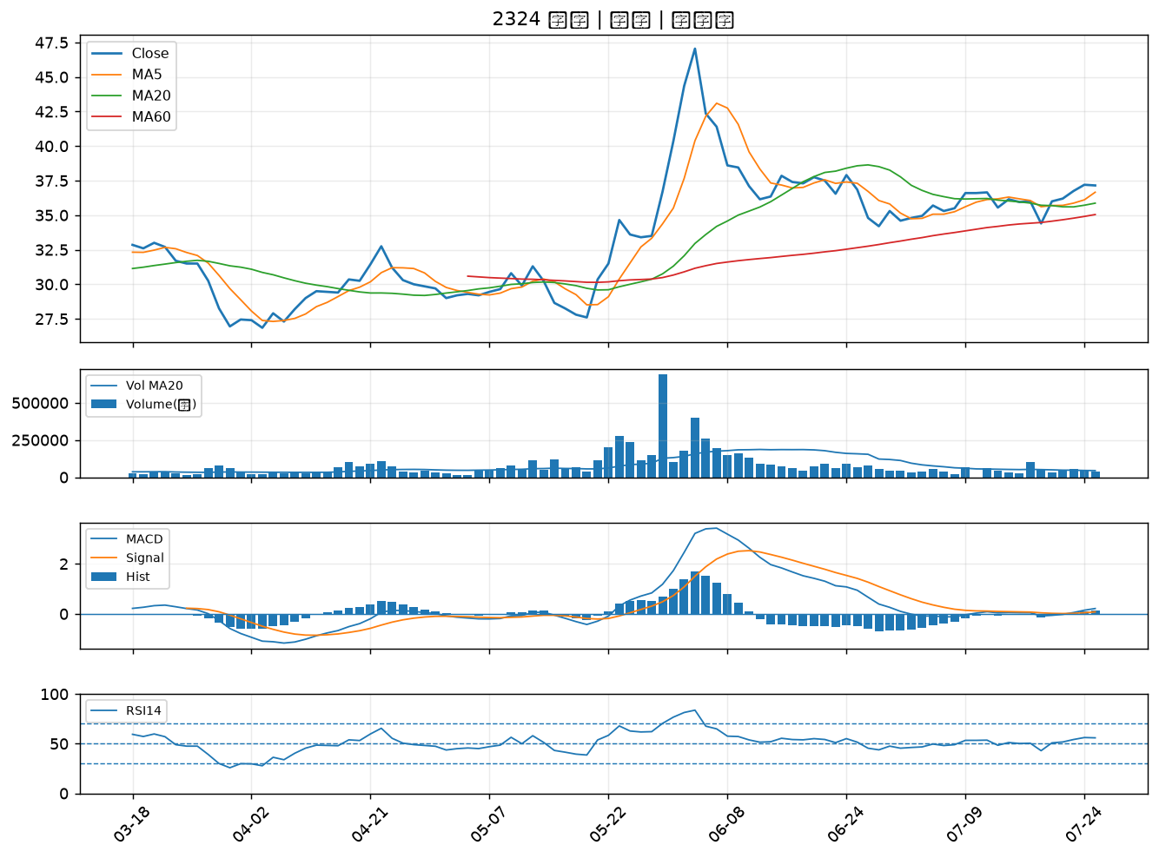

2317 鴻海｜B級

